Zeiterfassung 1
1. Markus Müller hat seine Arbeitszeit so eingetragen, dass man damit nicht rechnen kann. Tragen Sie seine Arbeitszeit im Format hh:mm ein.
2. Berechnen Sie Markus' geleistete Areitsstunden, seinen Monatslohn, seine Soll Arbeitszeit, wie viel er unter oder über seiner Sollarbeitszeit liegt.
Tag | Arbeitszeit | Arbeitszeit
2016-10-03 | 8 1/2h
2016-10-04 | 7h 10min
2016-10-05 | 9 3/4h
2016-10-06 | 7h
2016-10-07 | 8h
2016-10-10 | 8h20min
2016-10-11 | 6 1/2h
2016-10-12 | 9 1/4 h
2016-10-13 | 8h
2016-10-14 | 9h
2016-10-17 | 7h35min
2016-10-18 | 7 1/2h
2016-10-19 | 8h
2016-10-20 | 9h
2016-10-21 | 6h
2016-10-24 | 10h
2016-10-25 | 5h 40min
2016-10-26 | 7 3/4 h
2016-10-27 | 8h
2016-10-28 | 9h
2016-10-31 | 7h
Total | ?

Stundenlohn: | CHF 28.50
Ausbezahlter Lohn:
Soll Arbeitszeit pro Tag | 8:00:00
Soll Arbeitszeit Monat:
Überzeit per Ende Monat:

Zeiterfassung 2
1. Bernhard Meier hat die Arbeitszeit etwas anders eingetragen. Leider weiss er nicht, wie er daraus seine tatsächliche Arbeitszeit berechnen kann. Helfen Sie ihm dabei.
2. Berechnen Sie auch für Bernhard Meier seine Gesamtarbeitszeit, seinen Monatslohn, seine Soll Arbeitszeit und seine Überzeit.
Auch er ist kein Excel Genie, darum müssen Sie möglicherweise manche Zahlenformate korrigieren.
3. Das Datum soll so formatiert sein: Mo. 03. Okt. 16
Tag | Beginn | Ende | Beginn | Ende | Total
2016-10-03 | 8:00:00 | 12:00:00 | 13:00:00 | 17:30:00
2016-10-04 | 7:30:00 | 12:00:00 | 13:00:00 | 17:30:00
2016-10-05 | 8:00:00 | 12:00:00 | 13:00:00 | 17:00:00
2016-10-06 | 8:30:00 | 12:30:00 | 13:00:00 | 17:30:00
2016-10-07 | 8:30:00 | 12:00:00 | 13:00:00 | 18:00:00
2016-10-10 | 8:00:00 | 12:00:00 | 13:00:00 | 17:30:00
2016-10-11 | 7:00:00 | 11:30:00 | 13:00:00 | 17:30:00
2016-10-12 | 07:30 | 12:00 | 13:00 | 18:00
2016-10-13 | 8:00:00 | 12:00:00 | 13:00:00 | 17:30:00
2016-10-14 | 8:30:00 | 12:00:00 | 13:00:00 | 17:30:00
2016-10-17 | 8:00:00 | 12:00:00 | 13:00:00 | 18:30:00
2016-10-18 | 8:00:00 | 12:00:00 | 13:00:00 | 18:00:00
2016-10-19 | 9:00:00 | 13:00:00 | 14:00:00 | 18:00:00
2016-10-20 | 8:00:00 | 12:00:00 | 13:00:00 | 17:30:00
2016-10-21 | 7:30:00 | 12:00:00 | 13:00:00 | 17:30:00
2016-10-24 | 8:30:00 | 12:00:00 | 13:00:00 | 18:00:00
2016-10-25 | 8:00:00 | 12:00:00 | 13:00:00 | 18:30:00
2016-10-26 | 8:00:00 | 12:00:00 | 13:30:00 | 18:30:00
2016-10-27 | 7:00:00 | 12:00:00 | 13:00:00 | 17:00:00
2016-10-28 | 8:00:00 | 12:00:00 | 13:00:00 | 17:30:00
2016-10-31 | 8:30:00 | 12:00:00 | 13:00:00 | 16:30:00
Total

Stundenlohn: | 31,25 SFr.
Ausbezahlter Lohn:
Soll Arbeitszeit pro Tag | 8h30min
Soll Arbeitszeit Monat:
Überzeit per Ende Monat:

Alter
Ihr Geburtsdatum:
Heutiges Datum: | <- Finden Sie mit Google eine Funktion, die das heutige Datum angibt.

Ihr Alter in Tagen: | <- Finden Sie mit Google eine Funktion, die es ermöglicht, die Differenz zwischen den beiden Daten in Tagen, Monaten oder Jahren anzuzeigen.
Ihr Alter in Monaten:
Ihr Alter in Jahren
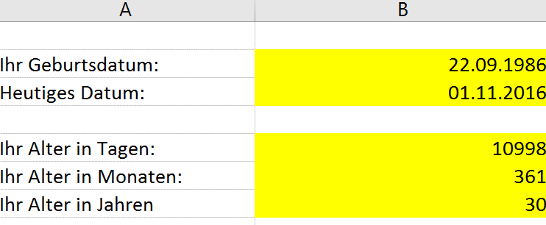

 | Die Lösung sollte etwa so aussehen:

Umsätze
1. Bernhard Meier sollte berechnen, wie viel vom jeweiligen Gewürz verkauft wurde und wie gross der Umsatz jeweils war.
Leider versteht er von Excel nicht viel und seine Auswertung hilft uns nicht viel. Nehmen Sie die notwendigen Änderungen vor und ergänzen Sie die Tabelle.
Stellen Sie sicher, dass "g" "CHF" und "%" jeweils bei den Zahlen steht, man aber trotzdem mit ihnen rechnen kann.
Produkte | Verkauft | Preis pro Gramm | Umsatz | Anteil am Gesamtumsatz
Curry | 1230 g | 0.115 SFr
Safran | 833 g | 31.20 SFr
Rosa Pfeffer | 231 g | 0.184 SFr
Muskatblüten | 804 g | 0.226 SFr
Wachholder | 115 g | 0,212 SFr
Total | 0 | 0 | 0 | 0

Diverse Zahlenformate
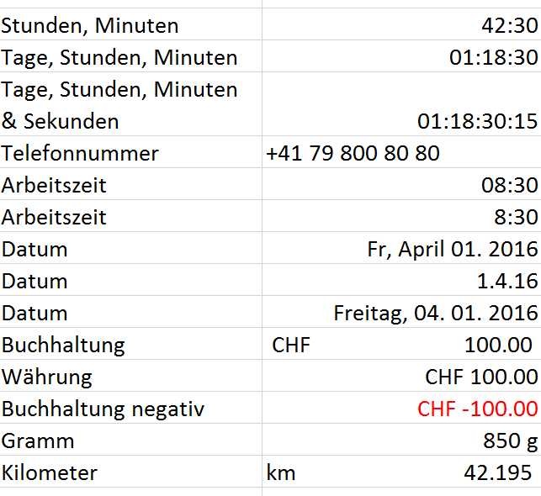
Formatieren Sie die Zahlen links so, dass sie aussehen wie in der Lösung rechts.
Ändern Sie die Zahlen in den Zellen nicht. Die Telefonnummer müssen Sie von Hand eingeben.
Stunden, Minuten | 1.77
Tage, Stunden, Minuten | 1.77
Tage, Stunden, Minuten & Sekunden | 1.77
Telefonnummer
Arbeitszeit | 0.35
Arbeitszeit | 0.35
Datum | 42461.00
Datum | 42461.00
Datum | 42461.00
Buchhaltung | 100.00
Währung | 100.00
Buchhaltung negativ | -100.00 | <- Nicht rot einfärben, sondern mit Zahlenformat automatisch steuern
Gramm | 850.00
Kilometer | 42.20

